Approach
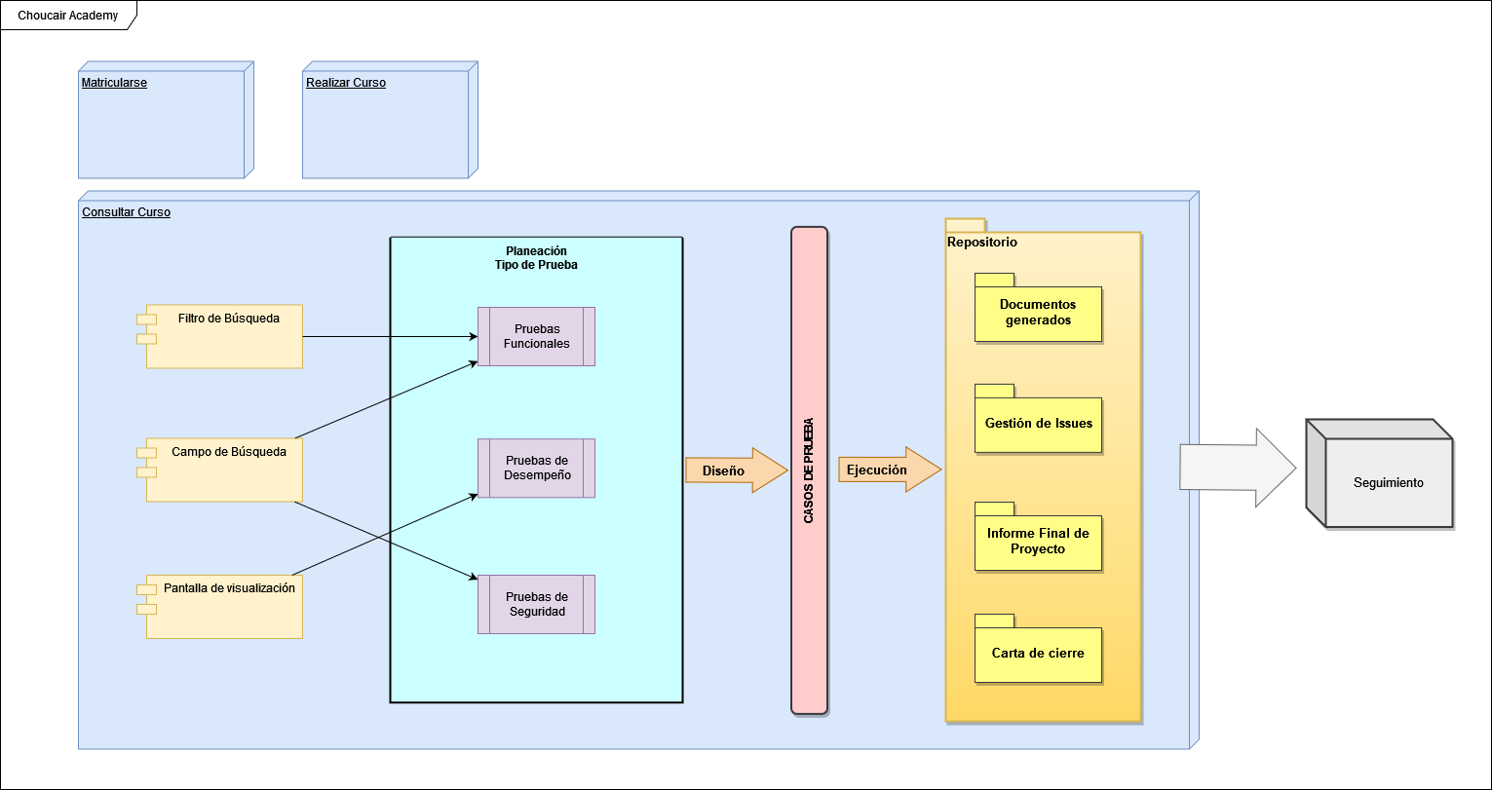
APPROACH
De acuerdo con los riesgos, para la versión de la plataforma web Choucair Academy. Se proyecta una reunión con el cliente para tener un contexto sobre los elementos claves del negocio y los ajustes desarrollados en la plataforma, además, se realizará una revisión y análisis de los requisitos, teniendo en cuenta las restricciones y riesgos del proyecto y producto, se elaborará el diseño de casos de pruebas con el grupo de analistas para determinar las funcionalidades que son determinantes para la comprobación del módulo correspondiente y las diferentes características para validar la calidad del mismo, se establecerá un alcance, approach y se estimará el tiempo necesario para el proceso de pruebas. Teniendo claros estos parámetros se puede iniciar con las pruebas de humo en el aplicativo, lo cual permitirá entender en primera instancia el flujo del módulo y posibles fallos asociados a la aplicación. Posteriormente se realizará la verificación de las funcionalidades que representan un nivel de interacción elevado con el usuario y que determinan el flujo para la consulta de los cursos: 1. Verificación del Filtro de búsqueda 2. Validación del Campo de búsqueda 3. Pantalla de visualización de cursos 4. Navegación entre enlaces de categorías, subcategorías y cursos 5. Pruebas de regresión. Las pruebas están clasificadas de la siguiente manera: - Smoke Test: Verificación básica de los flujos principales del módulo de consultar cursos de la plataforma Choucair Academy, prueba de la lógica de navegación teniendo en cuenta la pantalla principal como el inicio de la búsqueda de los cursos según la categoría principal “Universidad Choucair”, “Cursos y Certificaciones”. - Pruebas de funcionales: Verificación de las funcionalidades de acuerdo con las características del módulo de consultar cursos, el filtro de los cursos según las categorías y subcategorías y la búsqueda general. Se prueba que no existan fallos en las respuestas que proporcio

